HERRAMIENTAS - METODOLOGÍA
INSTRUCCIONES PARA REALIZAR ANÁLISIS DEL CONTEXTO ESTRATÉGICO

En la matriz "CONTEXTO" inicie nombrando el PROCESO y el OBJETIVO DEL PROCESO. Luego escriba cada factor de riesgo interno y externo y al frente las posibles causas que se atribuirian a riesgos del proceso. Tenga en cuenta los siguienes factores y los temas que pueden orientar la identificación de causas o factores de riesgo.

FACTORES EXTERNOS |  | FACTORES INTERNOS
Económicos: disponibilidad de capital, liquidez, mercados financieros, desempleo, competencia. |  | Personal: competencias del personal, disponibilidad de personal, seguridad y salud en el trabajo.

Medioambientales: emisiones, residuos, energía, catástrofes naturales, desarrollo sostenible. |  | Tecnología: integridad de datos, disponibilidad de datos, sistemas, desarrollo, producción y mantenimiento de los sistemas de información,

Políticos: Cambios de gobierno, legislación, políticas públicas, regulación. |  | Financiero: presupuesto de funcionamiento, recursos de inversión, infraestructura, capacidad instalada.

Sociales: demografía, responsabilidad social, orden público. |  | Estratégicos: direccionamiento estratégico, planeación institucional, liderazgo, trabajo en equipo.

Tecnológicos: avances en tecnología, acceso a sistema de información externos, gobierno digital. |  | Comunicación Interna, canales de comunicación interna y su efectividad, flujo de información para el desarrollo de las operaciones.

Comunicación externa: mecanismos de contacta con los ciudadanos o usuarios, canales de comunicación. |  | Diseño del proceso: claridad en la definición del objetivo y alcance del proceso. Interacciones con otros procesos: relación con otros procesos en cuanto a insumos, proveedores, productos, usuarios o clientes y su efectividad en el flujo de información. Transversalidad: procesos que determinan lineamientos necesarios para el desarrollo de todos los procesos de la entidad. Procedimientos asociados. Pertinencia en los procedimientos que desarrollan los procesos. Responsables del proceso: grado de responsabilidad y autoridad de los funcionarios frente al proceso.

INSTRUCCIONES PARA REALIZAR LA IDENTIFICACIÓN DE RIESGOS

En la matriz "IDENTIFCACIÓN" inicie nombrando el PROCESO y el OBJETIVO DEL PROCESO. Luego escriba las causas, los riesgos a los cuales se asocia, la descripción y las posibles consecuencias. Tenga en cuenta el instructivo para la administración del riesgo y el ejemplo. Tenga en cuenta los riesgos de gestión y de corrupción.

TENGA EN CUENTA LOS SIGUIENTES CONCEPTOS -Riesgos: La probabilidad de ocurrencia de un evento de características negativas para la Institución. -Descripción: La definición del riesgo para que sea más fácil de comprender. -Causas: Factores que facilitan la materialización del riesgo tanto al interior de la institución como al exterior. Se basa en el análisis de los factores internos y externos (contexto). -Consecuencias o impactos: Impacto que trae la materialización del riesgo sobre las personas o bienes materiales.

Para identificar el riesgo puede preguntarse: ▪ ¿Qué puede suceder? ▪ ¿Cómo puede suceder? ▪ ¿Cuándo puede suceder? ▪ ¿Qué consecuencias tendría su materialización?

Para identificar los riesgos de corrupción debe aplicar el siguiente tabla:

INSTRUCCIONES PARA EL REALIZAR ANÁLISIS DEL RIESGO - RIESGO INHERENTE

En la matriz "ANÁLISIS" inicie nombrando el PROCESO y el OBJETIVO DEL PROCESO. Luego copie y pegue todos los riesgos de la matriz "IDENTIFICACIÓN". Defina la probabilidad, el impacto, establezca la zona de riesgo y defina las medidas de respuesta según las siguientes tablas. Tenga presente el ejemplo.

TABLA PARA CALIFICAR LA PROBABILIDAD

TABLA PARA CALIFICAR EL IMPACTO DE LOS RIESGOS DE CORRUPCIÓN

FORMATO PARA DETERMINAR EL IMPACTO |  |  |  | RIESGOS 1 |  | RIESGOS 2 |  | RIESGOS 3 |  | RIESGOS 4 |  | RIESGOS 5 |  | RIESGOS 6
No. DE PREGUNTAS | PREGUNTA: Si el riesgo de corrupción se materializara, podría… |  |  | SI | NO | SI | NO | SI | NO | SI | NO | SI | NO | SI | NO

1 | ¿Afectar al grupo de funcionarios del proceso? |  |  | 1 |  | 1 |  | 1 |  | 1 |  | 1 |  | 1
2 | ¿Afectar el cumplimiento de metas y objetivos de la dependencia? |  |  | 1 |  | 1 |  | 1 |  | 1 |  | 1 |  | 1
3 | ¿Afectar el cumplimiento de la misión de la entidad? |  |  | 1 |  | 1 |  | 1 |  | 1 |  | 1 |  | 1
4 | ¿Afectar el cumplimiento de la misión del sector al que pertenece la entidad? |  |  |  | 1 |  | 1 |  | 1 |  | 1 |  | 1 |  | 1
5 | ¿Generar pérdida de confianza de la entidad afectando su reputación? |  |  | 1 |  | 1 |  | 1 |  | 1 |  | 1 |  | 1
6 | ¿Generar pérdida de recuros económicos? |  |  | 1 |  | 1 |  | 1 |  | 1 |  | 1 |  | 1
7 | ¿Afectar la generación de los productos o de la prestación del servicio? |  |  |  | 1 | 1 |  | 1 |  | 1 |  | 1 |  | 1
8 | ¿Dar lugar al detrimento de la calidad de vida de la comunidad por la pérdida del bien o del servicio o los recursos públicos? |  |  |  | 1 |  | 1 |  | 1 |  | 1 | 1 |  | 1
9 | ¿Generar pérdida de información de la entidad? |  |  | 1 |  | 1 |  |  | 1 | 1 |  | 1 |  | 1
10 | ¿Generar intervención de los órganos de control, de la Fiscalia u otro ente? |  |  | 1 |  | 1 |  | 1 |  | 1 |  | 1 |  | 1
11 | ¿Dar lugar a procesos sancionatorios? |  |  | 1 |  | 1 |  | 1 |  | 1 |  | 1 |  | 1
12 | ¿Dar lugar a procesos disciplinarios? |  |  | 1 |  | 1 |  | 1 |  | 1 |  | 1 |  | 1
13 | ¿Dar lugar a procesos fiscales? |  |  | 1 |  | 1 |  | 1 |  | 1 |  | 1 |  | 1
14 | ¿Dar lugar a procesos penales? |  |  | 1 |  | 1 |  | 1 |  | 1 |  | 1 |  | 1
15 | ¿Generar pérdida de credibilidad del sector? |  |  |  | 1 |  | 1 |  | 1 |  | 1 |  | 1 |  | 1
16 | ¿Ocasionar lesiones físicas o pérdida de vidas humanas? |  |  |  | 1 |  | 1 |  | 1 |  | 1 | 1 |  |  | 1
17 | ¿Afectar la imagen regional? |  |  |  | 1 |  | 1 |  | 1 |  | 1 |  | 1 |  | 1
18 | ¿Afectar la imagen nacional? |  |  |  | 1 |  | 1 |  | 1 |  | 1 |  | 1 |  | 1
19 | ¿Genera daño ambiental? |  |  |  | 1 |  | 1 |  | 1 |  | 1 |  | 1 |  | 1
 | TOTAL PREGUNTAS AFIRMATIVAS |  |  | 11 |  | 12 |  | 11 |  | 12 |  | 14 |  | 13
 | TOTAL PREGUNTAS NEGATIVAS |  |  |  | 8 |  | 7 |  | 8 |  | 7 |  | 5 |  | 6

CLASIFICACIÓN DE LAS RESPUESTAS DEL IMPACTO |  |  | IMPACTO |  |  | IMPORTANTE: Para el análisis de riesgos de corrupción califique solo Moderado, Mayor o Catastrófico, es decir, solo 3, 4 o 5.
MODERADO | Si responde afirmativamente de 1 a 5 preguntas |  | 3
MAYOR | Si responde afirmativamente de 6 a 11 preguntas |  | 4
CATASTRÓFICO | Si responde afirmativamente de 12 a 19 preguntas |  | 5

IMPORTANTE: Para el análisis de riesgos de corrupción califique solo Moderado, Mayor o Catastrófico, es decir, solo 3, 4 o 5.

TABLA PARA DETERMINAR LA ZONA DE RIESGO
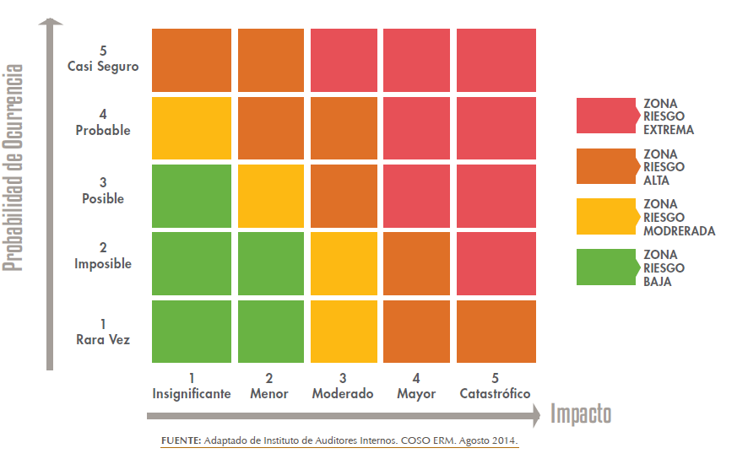

INSTRUCCIONES PARA REALIZAR VALORACIÓN DE RIESGOS

En esta fase se identifican los controles existentes en la entidad con respecto al riesgo, teniendo en cuenta lo siguiente: Determinar la naturaleza del control: Preventivo, Detectivo, Correctivo: Documentación: Determinar si los controles están documentados: Tipo de control: Automático, Manual.

TABLA PARA VALORAR LOS CONTROLES

TABLA PARA CALIFICAR LA EJECUCIÓN DE LOS CONTROLES

TABLA PARA EVALUAR LA SOLIDEZ DE CADA CONTROL

TABLA PARA EVALUAR LA SOLIDEZ DEL CONJUNTO DE CONTROLES DEL RIESGO

TABLA PARA EL NIVEL DE RIESGO RESIDUAL

Riesgo Inherente

Riesgo Residual

MEDIDAS DE RESPUESTA SEGÚN RIESGO RESIDUAL

B: Zona de riesgo Baja: Asumir el riesgo.
M: Zona de riesgo Moderada: Asumir el riesgo, Reducir el riesgo.
A: Zona de riesgo Alta: Reducir el riesgo, Evitar, Compartir o Transferir.
E: Zona de riesgo Extrema: Reducir el riesgo, Evitar, Compartir o Transferir.
...

